Từ khóa khởi tạo
 | Từ khóa khởi tạo

1. Khái niệm

 | Trước ES6 chúng ta sử dụng từ khóa var cho việc khởi tạo các biến tuy nhiên, đến ES6, bổ sung thêm 2 từ khóa mới dành cho việc khởi tạo là let và const
 | - var: khi khởi tạo một đối tượng với các kiểu biến có thể là number, string, boolean,… hoăc reference (object)
 | + Với khởi tạo bên trong một function: Biến var có scope là function/locally scope
 | + Với khởi tạo bên ngoài function: Biến var có scope là globally scope (sử dụng và thay đổi giá trị bên trong function được)
 | + Biến var có tính chất hoisting (dù khỏi tạo ở đâu thì cũng được kéo lên đầu)
 | - let: khởi tạo một đối tượng có thể là number, string, boolean,… hoăc reference (object)
 | + Biến let khi tạo luôn có kiểu scope là block scope (chỉ dùng được trong block mà nó được khai báo như function, block if, for,…)
 | - const: khởi tạo một đối tượng có thể là number, string, boolean,… hoăc reference (object)
 | + Biến này có tính chất scope tương tự var nhưng không cho phép thay đổi giá trị sau khi khai báo
 | Phiên bản ra đời: ES6

2. Nguyên nhân

 | Trong một số trường hợp, do tính chất globally scope và hoisting mà biến var có thể bị cập nhật giá trị. Đối với các file source mà khối lượng source code nhiều
 | (hàng trăm, hàng nghìn dòng code), việc debug để phát hiện vị trí cập nhật giá trị biến là rất khó khăn
 | VD:

 |  | function example() {
 |  |  | var test_var = 'Hi';
 |  |  | …. |  | // code
 |  |  | for (var i = 0; i < 10; i ++)
 |  |  | {
 |  |  |  | var test_var = 'Hello';
 |  |  |  | …. | // code
 |  |  | }
 |  |  | …. |  | // code
 |  |  | console.log(test_var); |  | // phải debug thì mới biết giá trị test_var đã được cập nhật ở đâu
 |  | }

 | Chính vì vậy mà 2 từ khóa let và const ra đời. Từ khóa let cho phép đối tượng biến chỉ hoạt động trong một block scope (khi thoát khỏi block thì giải phóng luôn biến)
 | Từ khóa const thì quy định luôn các biến mà mặc định không được phép thay đổi giá trị, chỉ dùng để reference đến

3. Lưu ý

 | - Từ khóa const với đối tượng tham chiếu thì vẫn có thể thay đổi thuộc tính của biến
 | Bản chất khi so sánh 2 đối tượng chỉ so sánh về thuộc tính (key) chứ không so sánh tới value. Trường hợp này được hiểu là đối tượng không thay đổi

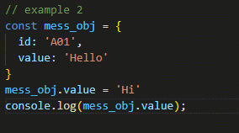
 | VD:
 |  | const mess_obj = {
 |  |  | id: 'A01',
 |  |  | value: 'Hello'
 |  | }
 |  | mess_obj.value = 'Hi'

Enhanced object literals
 | Enhanced object literals

1. Khái niệm

 | Định nghĩa | Đóng vai trò định nghĩa các key - value cho object. Trong một object, có thể có nhiều thuộc tính - gọi là key,
 |  | và nhiều giá trị cho thuộc tính - gọi là value

 | Cú pháp

 |  | var profile = {
 |  | name: 'Binh',
 |  | age: 30,
 |  | role: 1,
 |  | address: 'abc…',
 |  | is_deleted: 0,
 |  | }

 | Ghi chú | các thuộc tính con bên trong object profile được định nghĩa dưới cặp key - value cụ thể (key là unique). Khi cần
 |  | chúng ta có thể lấy giá trị key tương ứng

 | Lưu ý | thuộc tính con bên trong có thể là bất cứ kiểu dữ liệu gì, từ kiểu nguyên thủy (string, number) đến mảng, thậm chí
 |  | là object
 |  | Phiên bản ra đời: ES6

2. Vì sao cần biết Enhanced object literals

 | Trong các mô hình web hiện đại (MVC, API,...), việc truyền nhận đối tượng từ server xuống client chủ yếu format dưới dạng JSON (javascript object notation)
 | Sử dụng Enhanced object literals giúp cho việc bóc tách dữ liệu từ server gửi đến client trở nên dễ dàng hơn nhiều: Với mỗi object JSON hoàn toàn có thể convert
 | thành dạng object tương ứng và có thể truy suất một cách dễ dàng đến từng `key`, get `value`, kiểm tra `key` có tồn tại hay không.
 | Với những nghiệp vụ mà cần server trả về nhiều dữ liệu thì việc nắm vững Enhanced object literals giúp ta dễ dàng bóc tách tập dữ liệu tương ứng

 | VD: Khi server xử lý để lấy ra phòng ban và danh sách nhân viên phòng ban

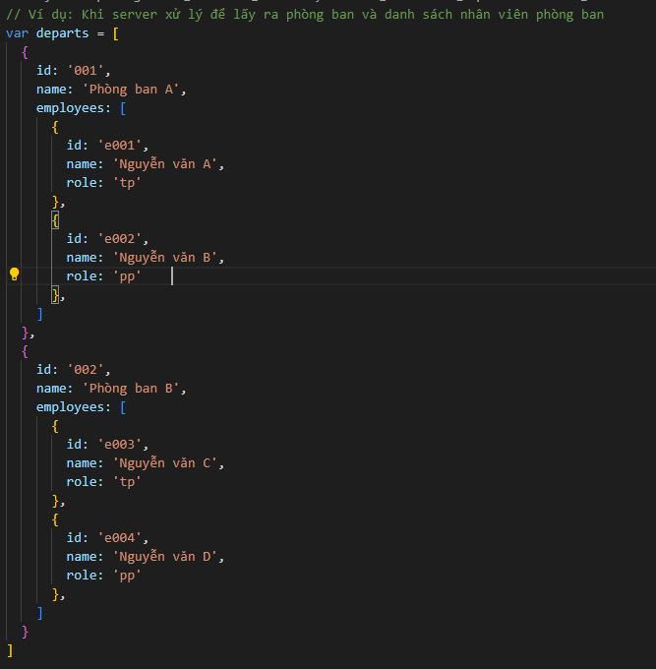
 | var departs = [
 |  | {
 |  |  | id: '001',
 |  |  | name: 'Phòng ban A',
 |  |  | employees: [
 |  |  |  | {
 |  |  |  |  | id: 'e001',
 |  |  |  |  | name: 'Nguyễn văn A',
 |  |  |  |  | role: 'tp'
 |  |  |  | },
 |  |  |  | {
 |  |  |  |  | id: 'e002',
 |  |  |  |  | name: 'Nguyễn văn B',
 |  |  |  |  | role: 'pp'
 |  |  |  | },
 |  |  | ]
 |  | },
 |  | {
 |  |  | id: '002',
 |  |  | name: 'Phòng ban B',
 |  |  | employees: [
 |  |  |  | {
 |  |  |  |  | id: 'e003',
 |  |  |  |  | name: 'Nguyễn văn C',
 |  |  |  |  | role: 'tp'
 |  |  |  | },
 |  |  |  | {
 |  |  |  |  | id: 'e004',
 |  |  |  |  | name: 'Nguyễn văn D',
 |  |  |  |  | role: 'pp'
 |  |  |  | },
 |  |  | ]
 |  | }
 | ]

 | Chúng ta hoàn toàn có thể bóc tách dữ liệu phòng ban và chi tiết trường một cách dễ dàng khi đã chuyển đổi về dạng object
 | Tương tự đối với việc gửi dữ liệu từ phía client lên server, nếu thiết lập chuẩn format theo object literal thì tại server có thể đọc được và parsing sang đối tượng
 | tương đương một cách dễ dàng

3. Một số định nghĩa

 | a. Định nghĩa key: value cho object
 | Trong một object thì được định nghĩa thuộc tính của object đó dưới dạng key: value (lưu ý không phải là key = value - cần chú ý cú pháp khai báo)
 | Định nghĩa một object literal thì tương đương với việc định nghĩa một object ở function (tính chất của function có bao gồm object trong nó)

 | VD:

 | var name = 'A';
 | var age = 20;

 | const obj = {
 | name: name, |  | // key là `name` - là định nghĩa thuộc tính `name` của đối tượng obj, value là `name` - là tham chiếu đến biến `name` có giá trị là 'A'
 | age: age, |  | // với age cũng tương tự. Chỗ này cần phân biệt rõ kẻo dễ nhầm lẫn
 | getName() {
 | return this.name;
 | }
 | }

 | hàm trên tương đương với

 | VD:

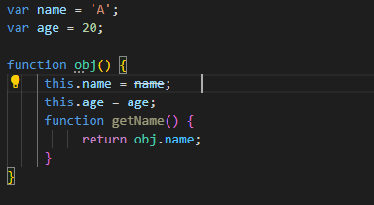
 | var name = 'A';
 | var age = 20;

 | function obj() {
 | this.name = name;
 | this.age = age;
 | function getName() {
 | return obj.name;
 | }
 | }

 | b. Định nghĩa rút gọn

 | VD: tại a. có thể rút gọn hàm thành như sau:
 | (định nghĩa method)
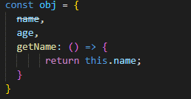
 | const obj = {
 | name,
 | age,
 | getName: () => {
 | return this.name;
 | }
 | }

 | c. Định nghĩa key cho object dưới dạng biến
 | Xem ví dụ sau:

 | var filedName = 'name'
 | var fieldAge = 'age'

 | const obj = {
 | [filedName]: 'A',
 | [fieldAge]: 20,
 | }

 | console.log(obj) |  |  | // Lúc này giá trị của obj là {name: 'A', age: 20}

4. Ví dụ

 | Viết một hàm chuyển đổi một mảng array thành object (dùng reduce)
 | VD:

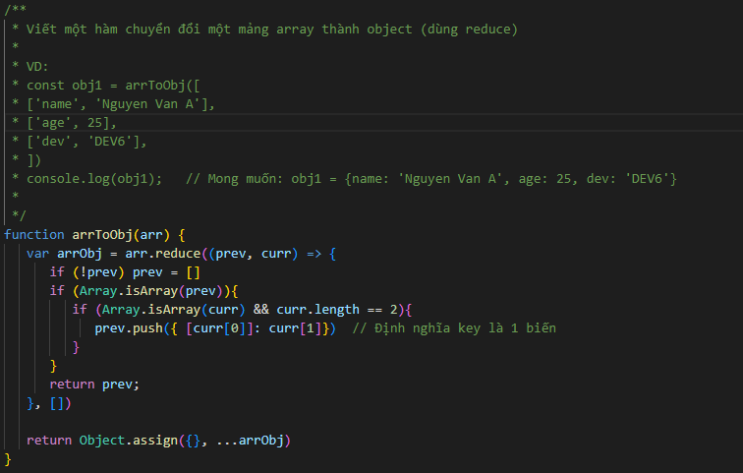
 | const obj1 = arrToObj([
 | ['name', 'Nguyen Van A'],
 | ['age', 25],
 | ['dev', 'DEV6'],
 | ])
 | console.log(obj1); |  | // Mong muốn: obj1 = {name: 'Nguyen Van A', age: 25, dev: 'DEV6'}

 | Code:
 | function arrToObj(arr) {
 | var arrObj = arr.reduce((prev, curr) => {
 | if (!prev) prev = []
 | if (Array.isArray(prev)){
 | if (Array.isArray(curr) && curr.length == 2){
 | prev.push({ [curr[0]]: curr[1]})
 | }
 | }
 | return prev;
 | }, [])

 | return Object.assign({}, ...arrObj)
 | }

 | Xem nội dung ví dụ tại đường dẫn sau đây
 | Example/01.Ôn tập về Javascript/Enhanced object literals/example.js

Destructuring & Rest
 | Destructuring & Rest

1. Khái niệm

 | a. Destruturing

destruturing

 | Định nghĩa | là cú pháp cho phép gán giá trị từ phần tử mảng hoặc thuộc tính của object vào các biến riêng biệt một cách trực quan

 | Cú pháp
 |  | VD1 | trước đây khi gán giá trị cho biến lấy từ giá trị phần tử trong mảng thì chúng ta làm như sau:

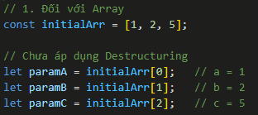

 |  |  | Như này sẽ không hiệu quả nếu như số lượng biến cần lấy giá trị ra là rất nhiều do code sẽ trở nên khá dài dòng
 |  |  | Sử dụng destructuring sẽ giúp cho việc lấy trở nên nhanh chóng hơn như sau:

 |  |  | const initialArr = [1, 2, 5];
 |  |  | let [a, b, c] = initialArr;

 |  |  | => số lượng code trở nên rút gọn đi rất nhiều

 |  |  | Với trường hợp chỉ lấy 1 phần số lượng trong mảng, destructuring cũng cho thấy hiệu quả xử lý code rất tốt

 |  | VD2 | Đối với object trước đây chúng ta sẽ lấy giá trị phần tử như sau

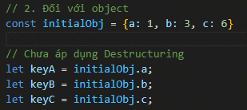
 |  |  | const initialObj = {a: 1, b: 3, c: 6}

 |  |  | let a = initialObj.a;
 |  |  | let b = initialObj.b;
 |  |  | let c = initialObj.c;

 |  |  | Với destructuring chúng ta có thể xử lý một cách tường minh hơn như sau:

 |  |  | let {a, b, c} = initialObj

 |  |  | Hoặc thậm chí là tạo ra các biến mới với value tương tự

 |  |  | let {a:x, b:y, c:z} = initialObj

 | Lưu ý
 |  | Cách xử lý đối với mảng cũng có thể áp dụng vào xử lý tương tự đối với object

 | b. Rest

rest

 | Định nghĩa | Rest là cách cho phép chúng ta lấy tất cả các phần tử còn lại bên trong mảng hoặc tất cả các thuộc tính còn lại trong
 |  | một object

 | Cú pháp

 |  | VD

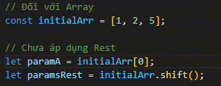
 |  |  | const initialArr = [1, 2, 5];

 |  |  | let a = initialArr[0];
 |  |  | let rest = initialArr.shift();

 |  | Có thể sử dụng rest như sau:

 |  |  | let [a, …rest] = initialArr;

 |  | Khi đó giá trị rest là mảng mới sau khi đã bỏ phần tử đầu tiên. Lưu ý là, …rest luôn luôn phải đến phần tử cuối cùng trong mảng
 |  | Cách tạo đối với object cũng tương tự

 |  |  | // Đối với object
 |  |  | const initialObj = {x: 1, y: 2, z: 3};

 |  |  | // Có áp dụng Rest
 |  |  | let {x, ...rest} = initialObj; | // x = 1, rest = {y: 2, z: 3}
 |  |  | console.log(rest)

 |  |  | let newObj = {x}
 |  |  | console.log(newObj) // newObj = {x: 1}

 | Lưu ý
 |  | Với Destructuring & Rest đối với object: khai báo key destructuring cần trùng khớp với key của object
 |  | Phiên bản ra đời: ES6 (Destructuring), ES9 (Rest)

2. Ý nghĩa

 | Destructuring và rest là các kỹ thuật hường xuyên sửu dụng với javascript hiện đại (đặc biệt là đối với các framework javascript như React) do nó rút gọn code và
 | tường minh code rất nhiều. Với các ngôn ngữ mà nặng về dữ liệu javascript như react việc nắm vững các kỹ thuật này là cần thiết

 | Hãy xem ví dụ triển khai vòng lặp sau đây: giả định 1 mảng departs gồm nhiều phòng ban và mỗi phòng ban lại có 1 mảng employees có nhiều nhân viên
 | Chúng ta cần lấy thông tin nhân viên nào đó để xử lý chẳng hạn

 |  | for (let i = 1; i < departs.length; i++)
 |  | {
 |  | let employees = departs[i].employees;
 |  | //… xử lý employees
 |  | }

 | và cách dùng destructuring

 |  | for (let {employees} of departments)
 |  | {
 |  | //… xử lý employees
 |  | }

 | Chúng ta có thể thấy ngoài tiết kiệm code ra còn tiết kiệm số biến khai báo, về lâu dài cũng là một cách để cải thiện performance
 | Với các framework js như ReactJS, rest và destructuring rất hay được sử dụng để làm cho code trở nên gọn hơn nhiều. Hãy xem ví dụ sau
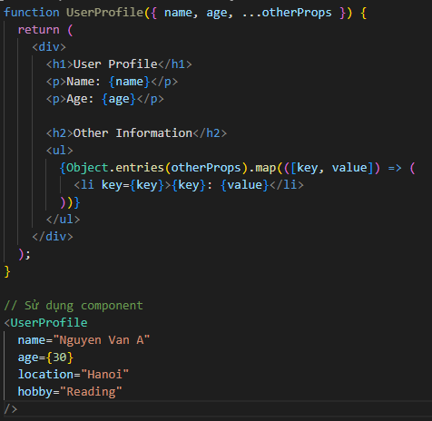
 |  | function UserProfile({ name, age, ...otherProps }) {
 |  | return (
 |  | <div>
 |  | <h1>User Profile</h1>
 |  | <p>Name: {name}</p>
 |  | <p>Age: {age}</p>

 |  | <h2>Other Information</h2>
 |  | <ul>
 |  | {Object.entries(otherProps).map(([key, value]) => (
 |  | <li key={key}>{key}: {value}</li>
 |  | ))}
 |  | </ul>
 |  | </div>
 |  | );
 |  | }

 |  | // Sử dụng component
 |  | <UserProfile
 |  | name="Nguyen Van A"
 |  | age={30}
 |  | location="Hanoi"
 |  | hobby="Reading"
 |  | />

 | Đây là ví dụ sử dụng rest với ReactJS, cụ thể là dùng để tối ưu xử lý props trong mọt component. Ở trường hợp này, như chúng ta thấy field name và age được gen
 | vào từng mục riêng, các thông tin còn lại được đưa vào một vùng riêng để hiển thị. Sử dụng rest trong trường hợp này giúp cho việc gen các thông tin khác (cấu trúc
 | trong ul - li) được tạo một cách nhanh chóng và tường minh hơn, cũng như giảm số lượng lỗi có thể phát sinh nếu map từng phần tử như thông thường
 | Một số trường hợp cũng có tạo biến mới với destructuring được áp dụng trong React như sau:

 | Trong trường hợp đã khai báo biến data rồi thì có thể sử dụng cách này để trích xuất qua một biến khác
 | Xem các ví dụ tại link sau:

 |  | /Example/01.Ôn tập về Javascript/Destructuring & Rest

Spread operarator
 | Spread operarator

spread operarator
1. Khái niệm

 | Định nghĩa | Spread Operator (biểu diễn bằng dấu ...) được sinh ra khi muốn "mở rộng" các phần tử của một iterable (như một
 |  | mảng) vào một danh sách các phần tử (ghi chú: một đối tượng được gọi là iterable nếu như đối tượng đó sử dụng
 |  | được với vòng lặp for… of)
 |  | Spread operator cũng có thể sử dụng với một object thông thường, về mặt ý nghĩa thì không khác gì so với sử dụng
 |  | cho array

 | Cú pháp

 |  | Trong đó
 |  |  | arr2 | là một array mới với toàn bộ phần tử được clone ra từ arr1 => về mặt bản chất,
 |  |  |  | spread operator bỏ đi cặp dấu [] của một mảng (vì là bỏ đi nên cần xử lý phần tử
 |  |  |  | con bên trong hoặc đặt một cặp [] ở ngoài nếu không sẽ gây ra lỗi)
 |  |  | Vì tính chất bỏ đi giới hạn của mảng (không còn giới hạn trong cặp ngoặc nữa do đó có thể kết hợp
 |  |  | spread operator trong việc kết hợp với sinh ra mảng mớ

 |  | Đối với object thì cũng tương tự, spread operator cũng mang tính chất bỏ đi cặp ngoặc {}

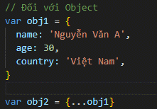

 |  | Trong đó
 |  |  | obj1 cũng đại diện cho tất cả các thuộc tinh bên trong obj1 (bỏ đi cặp ngoặc).
 |  |  | obj2 lúc này là một object mới với thuộc tính giống như obj1

 | Ghi chú | Phiên bản ra đời: ES9

2. Ý nghĩa

 | Do tính chất của spread operator nên nó được sử dụng để duy trì hoặc mở rộng mảng/object. Nó không có tính chất thu hẹp một mảng (lưu ý chỗ này, đây là điểm
 | để phân biệt với destructuring - rest)

 | Spread operator thường xuyên được sử dụng trong các framework JS (VD: ReactJS) do nó làm cho logic code được ngắn gọn và tối ưu xử lý rất nhiều. Nguyên nhân
 | là vì trước khi có spread operator việc sao chép, tạo mảng/object mở rộng thì rất dài dòng (dùng vòng lặp for,..) thì với hiện tại chỉ cần áp dụng spread operator với
 | khoảng 1 2 dòng code là xong

 | Một số xử lý áp dụng spread operator:

 | a. Sao chép:
 | VD1: Với array
 |  | var arr1 = ['a', 'b', 'g', 'h']
 |  | var arr2 = […arr1]

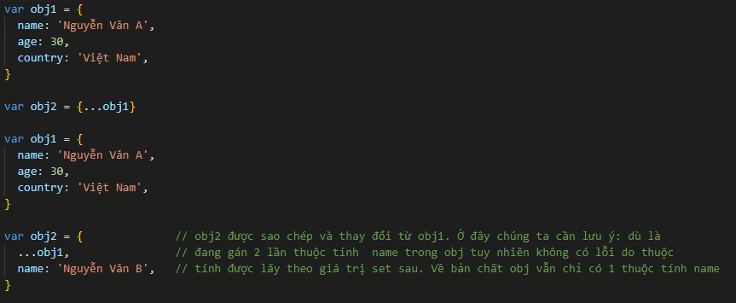
 | VD2: Với object
 |  | var obj1 = {
 |  | name: 'Nguyễn Văn A',
 |  | age: 30,
 |  | country: 'Việt Nam',
 |  | }

 |  | var obj2 = {…obj1}

 |  | var obj1 = {
 |  | name: 'Nguyễn Văn A',
 |  | age: 30,
 |  | country: 'Việt Nam',
 |  | }

 |  | var obj2 = { |  |  | // obj2 được sao chép và thay đổi từ obj1. Ở đây chúng ta cần lưu ý: dù là đang gán 2 lần thuộc tính
 |  |  | …obj1, |  | // name trong obj tuy nhiên không có lỗi do thuộc tính được lấy theo giá trị set sau. Về bản chất obj vẫn
 |  |  | name: 'Nguyễn Văn B', |  | // chỉ có 1 thuộc tính name
 |  | }

 | b. Mở rộng
 | VD1: Với array
 |  | var arr1 = ['a', 'b', 'g', 'h']
 |  | var arr2 = […arr1, 'b', 'c', 'd']

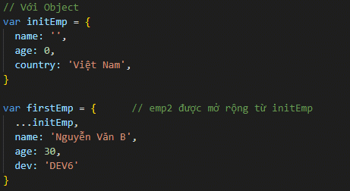
 | VD2: Với object
 |  | var initEmp = {
 |  | name: '',
 |  | age: 0,
 |  | country: 'Việt Nam',
 |  | }

 |  | var emp1 = { |  |  | // emp2 được mở rộng từ initEmp
 |  |  | …obj1,
 |  |  | name: 'Nguyễn Văn B',
 |  |  | age: 30,
 |  |  | dev: 'DEV6'
 |  | }

 | c. Kết hợp
 | VD1: Với array

 |  | var arr3 = ['a', 'b', 'g', 'h']
 |  | var arr4 = ['e', 'f', 'i', 'k']
 |  | var arr2 = […arr1, …arr2]

 | VD2: Với object

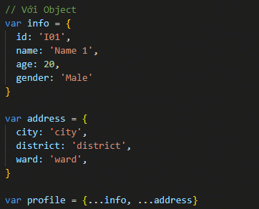

 | d. Chuyển đổi thành đối số
 | VD: Tính tổng giá của các thành phần giá cho điện thoại

 |  | function sumPrice(priceProd, tax, other) {
 |  | return (priceProd + tax + other);
 |  | }

 |  | let phonePrices = [100, 10, 2]
 |  | console.log(sum(…phonePrices))

 | e. Sử dụng làm tham số

 | VD: Tạo một function sinh ra querystring với tham số như sau

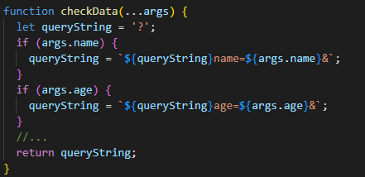
 |  | function checkData(...args) {
 |  | let queryString = '?';
 |  | if (args.name) {
 |  | queryString = `${queryString}name=${args.name}&`;
 |  | }
 |  | if (args.age) {
 |  | queryString = `${queryString}age=${args.age}&`;
 |  | }
 |  | //...
 |  | return queryString;
 |  | }

 | Cách này giúp mở rộng function một cách dễ dàng

3. So sánh với Destructuring - Rest

 | a. Về bản chất thì dù dùng chung biểu thị … nhưng Destructuring - Rest và Spread Operator sử dụng trong các trường hợp trái ngược nhau. Với
 | Destructuring - Rest, thường sử dụng trong trường hợp muốn phân tách hoặc thu thập các đối số riêng trong một iterable (thu hẹp phạm vi iterable). Ngược lại đối với
 | Spread Operator thường được sử dụng trong trường hợp muốn mở rộng một iterable (mảng/object)

 | VD
 |  | let arr1 = [1, 2, 3, 4]
 |  | let arr2 = [b,c,...rest] |  | // Destructuring + rest
 |  | let arr3 = [5,6,…arr1] |  | // Spread Operator

 | Tùy thuộc cách sử dụng để biết và phán định từng trường hợp. Với dấu … trước 1 mảng có sẵn đã biết thì đó là Spread Operator còn nếu dấu … nằm trong 1 array
 | đã biết thì là destructuring + rest

 | b. Giá trị trả về cho từng trường hợp

 |  | Destructuring |  | Đối với Array thì trả về phần tử tương ứng
 |  |  |  | Đối với Object thì trả về value với key tương ứng được trích xuất

 |  | Rest |  | Đối với Array thì trả về array gồm các phần tử còn lại
 |  |  |  | Đối với Object thì trả về object với các cặp key value còn lại

 |  | Spread Operator |  | Đối với Array thì trả về danh sách các phần tử (Lưu ý: Không phải mảng mà là danh sách phần tử mảng)
 |  |  |  | Đối với Object thì trả về danh sách cặp key - value (Lưu ý: Không phải object)

 | Xem các ví dụ tại link sau:

 |  | /Example/01.Ôn tập về Javascript/Spread operarator

JS Modules
 | JS Modules

1. Khái niệm

 | Module: là một tập hợp biểu diễn các nghiệp vụ cụ thể dưới dạng code và được export riêng thành một đối tượng (bao gồm các thuộc tính, phương thức,…)
 | JS Modules: là một tập hợp các module viết bằng ngôn ngữ JS và được export ra
 | Phiên bản ra đời: ES6

2. Cách sử dụng

JS modules

 | Cách sử dụng | Xây dựng một module xoay quanh việc đóng gói và export một đối tương/function trong file js và import để có thể sử dụng được đối tượng/function đó ở một
 |  | nơi khác
 |  | Chúng ta giả định có một file loggercommon.js chưa một function logger (sử dụng nó làm function common), và một file main.js muốn sử dụng function logger đó
 |  | Chúng ta hướng đến việc xây dựng một module và export function logger rồi import nó tại file main.js như sau

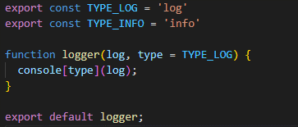
 |  | * Tại file loggercommon.js
 |  |  | export const TYPE_LOG = 'log'
 |  |  | export const TYPE_INFO = 'info'

 |  |  | function logger(log, type = TYPE_LOG) {
 |  |  | console[type](log);
 |  |  | }

 |  |  | export default logger;

 |  | * Tại file main.js (giả định file này cùng cấp với loggercommon.js

 |  |  | import logger from '.\loggercommon.js'

 |  |  | logger('hello')

3. Ý nghĩa

 | Chúng ta hiểu là khi thiết kế một chức năng hoạt động, thì cần tuần thủ theo quy tắc SOLID (mỗi một hàm, chỉ được sử dụng để xử lý một nghiệp vụ duy nhất,
 | tương tự, một nghiệp vụ cụ thể chỉ được xử lý tại duy nhất một hàm). Javascript cũng không ngoại lệ. Đối với mỗi một function, const object, chỉ nên được định nghĩa
 | và xử lý tại một file duy nhất mà thôi
 | Tiếp theo, chúng ta hiểu mỗi đối tượng file js thì được xử lý độc lập và gần như không có liên quan gì đến nhau. Chỉ khi lên trình duyệt, trường hợp mà một trình
 | duyệt html có gọi đến nhiều file js thì các đối tương/function của các file js đó mới được tải về và nạp vào client, và có thể gọi function từ các file js khác nhau
 | Ví dụ: nếu chúng ta cùng nạp 2 file js testA.js và testB.js, thì tại function testB() trong file testB.js chúng ta có thể gọi và xử lý function testA() trong file testA.js
 | Nếu như trình duyệt mà nạp thiếu (giả định thiếu testA.js chẳng hạn) thì lúc đó phát sinh lỗi javascript
 | Ngoài ra không phải lúc nào cũng có trường hợp lý tưởng là có sẵn một trình duyệt html khai báo sẵn các script resource. Nếu như chúng ta muốn đóng gói dữ liệu js
 | thì phải làm thế nào?

 | Đó chính là lúc mà JS Modules phát huy tác dụng của nó. Bằng việc đóng gói và import gói dữ liệu js, nó giúp cho:
 | - Việc gọi hàm js trở nên tường mình và rõ ràng hơn: Để sử dụng function này chúng ta cần import đối tượng đã đóng gói (export) thuộc một file cụ thể trước đã
 | Điều này giúp hạn chế nhiều sai sót trong quá trình gọi và đảm bảo duy trì quy tắc SOLID khi thiết kế và phát triển code
 | - Dễ dàng hơn cho việc tái sử dụng: vì có thể đóng gói hàm xử lý vào một đối tượng cụ thể nên có thể sử dụng được ở rất nhiều vị trí trên rất nhiều file js (chỉ cần
 | import module gốc vào là đủ)
 | - Dễ dàng hơn cho việc mở rộng và bảo trì: Do các module đã được đóng gói thành các gói cụ thể rồi nên có thể dễ dàng tìm kiếm, dễ dàng maintain, thêm chức
 | năng,…

3. Ứng dụng

 | JS Modules được ứng dụng rất nhiều trong các project JS, các framework liên quan của JS đặc biệt là các framework yêu cầu quản lý package (Nodejs,
 | ReactJS,…) do tính chất hiện đại của nó

Promise - Async Await
 | Promise - Async Await

1. Khái niệm

 | Trong Javascript, thường xuyên cần thực hiện các tác vụ liên quan đến bất đồng bộ. Vì Javascript là một ngôn ngữ lập trình sự kiện (event-driven programming) do
 | đó thường xuyên phải thực hiện các tác vụ bất đồng bộ
 | Trước đây, Javascript thực hiện các tác vụ bất đồng bộ thông qua callback function. Tuy nhiên, trong các xử lý phức tạp, việc sử dụng lặp lại nhiều callback lồng
 | nhau dẫn đến tình trạng callback hell - một tình trạng khiến cho code lồng nhau và rất khó để đọc cũng như debug
 | Tại các phiên bản về sau, Javascript đã cung cấp một số kỹ thuật để xử lý bất đồng bộ tốt hơn bao gồm Promise và các từ khóa async/await
 | ** Callback function: Một dạng function mà sẽ được gọi lại (callback) khi thực hiện một function khác. Nó đảm bảo tính bất đồng bộ khi một function chỉ được
 | hiện khi một loạt hành động khác đã được thực thi, hoặc sau một khoảng thời gian nào đó.
 | Phiên bản ra đời: ES7 (Promise) + ES8 (async/await)

2. Cách sử dụng

Promise

 | Định nghĩa | Promise là một đối tượng đại diện cho một giá trị ở thời điểm hiện tại có thể chưa tồn tại nhưng sẽ được xử lý
 |  | và có giá trị vào một thời điểm nào đó trong tương lai
 |  | (VD: Khi sử dụng Promise dành cho action gọi API và lấy dữ liệu, thì khởi tạo một đối tượng Promise mà tại
 |  | thời điểm khởi tạo thì chưa có dữ liệu lấy từ API, nhưng trong một khoảng thời gian nào đó trong tương lai khi
 |  | mà API có trả dữ liệu thì có thể truy cập được dữ liệu tương ứng trong Promise)

 | Cú pháp

 |  | a. Khai báo
 |  | var promise = new Promise((resolve, reject) => {
 |  | var isError: boolean = false;
 |  | //... thực thi code
 |  | if (!isError)
 |  | resolve("Data received");
 |  | else
 |  | reject(new Error("Error occurred"));
 |  | })

 |  | Trong đó

 |  |  | resolve | Function này lưu trữ kết quả trả về khi action thực hiện trong Promise trả về
 |  |  |  | thành công

 |  |  | reject | Function này lưu trữ kết quả trả về khi action thực hiện trong Promise trả về
 |  |  |  | thất bại (có lỗi)

 |  | Promise cung cấp 4 trạng thái như sau

 |  |  | Fulfilled | Trạng thái trả về thành công - tương đương với kết quả trong resolve
 |  |  | Rejeced | Trạng thái trả về thất bại - tương đương với kết quả trong reject
 |  |  | Pending | Trạng thái chưa hoàn thành
 |  |  | Settled | Trạng thái hoàn thành (có thể là Fulfilled hoặc Rejected)

 |  | b. Xử lý sau khi có dữ liệu trả về/ dữ liệu lỗi
 |  | promise.then((data) => {
 |  | //... thực thi code
 |  | }).catch((error) => {
 |  | //... thực thi code
 |  | })

 |  | Trong đó

 |  |  | then | Function này thực thi các action sau khi đã có dữ liệu trả về. data có đối số là giá
 |  |  |  | trị được lưu trữ trong resolve

 |  |  | cacth | Function này xử lý các lỗi nếu như có phát sinh. error có đối số là giá trị được lưu
 |  |  |  | trữ trong reject

 |  | c. Xử lý khi có nhiều promise cần thực hiện và lấy kết quả đồng thời

 |  | Promise.all(iterable)
 |  | .then((results) => {
 |  | //... thực thi code
 |  | })

 |  | Trong đó

 |  |  | iterable | Giá trị là một tập hợp các promises (thường thiết lập là một promises array)
 |  |  | results | Giá trị là một tập hợp các kết quả của từng promises với trạng thái là Fulfilled

 |  | Với Promise.all, kết quả trả về là một Promise. Trạng thái của Promise này là Fulfilled khi mà tất cả các Promise
 |  | đều có trạng thái là Fulfilled

 | Ghi chú
 |  | - Một promise có thể gọi nhiều hàm then() với xử lý khác nhau. Khi đó, hàm then() sau sẽ được thực thi khi hàm
 |  | then () trước đó đã trả về kết quả

async/await

 | Định nghĩa | async/await là một tính năng được đưa vào Javascript từ bản ES8 giúp cho việc làm việc với các hàm
 |  | bất đồng bộ một cách dễ hiểu hơn
 |  | async/await có thể được dùng kết hợp với Promise một cách dễ dàng

 | Cú pháp

 |  | async function myFunction() {
 |  | // Thực thi code
 |  | }

 |  | Trong đó
 |  |  | async | Từ khóa sử dụng trước các function để thông báo một function là bất đồng bộ
 |  |  |  | giúp biến đổi một function thông thường thành một Promise

 |  | // Thực thi code
 |  | await myAwaitFn();

 |  | Trong đó
 |  |  | await | Từ khóa sử dụng để tạm dừng việc thực hiện các hàm async. Khi đặt trước một
 |  |  |  | Promise thì nó sẽ đợi cho tới khi Promise kết thúc và trả về kết quả
 |  |  |  | await chỉ có thể sử dụng được bên trong các async function

 | Ghi chú
 |  | - async/await xử lý tối ưu đối với trường hợp thực thi từng action trong Promise. Trường hợp có nhiều Promise
 |  | cùng được gọi thì không nên sử dụng do hiệu suất sẽ chậm hơn
 |  | - async/await hỗ trợ việc bắt lỗi thông qua xử lý try/catch một cách dễ dàng

3. Ý nghĩa

 | Việc sử dụng Promise cũng như async - await giúp cho cú pháp bất đồng bộ được triển khai một cách dễ dàng, dễ theo dõi, mở rộng cũng như bảo trì
 | Khuyến khích áp dụng Promise cũng như async - await vào trong việc xử lý các cơ chế bất đồng bộ thay cho callback function - trừ một số trường hợp đặc biệt
 | vẫn cần giữ lại (như setTimeout)

4. Ghi chú

JS Array function
 | JS Array function

1. Khái niệm

 | Từ phiên bản ES6 trở đi, javascript được thêm rất nhiều built-in function liên quan đến thao tác với array. Sử dụng các function này giúp cho code trở nên
 | tường minh và ngắn gọn hơn nhiều, ngoài ra, performance xử lý cũng được cải thiện theo do hạn chế việc khai báo và giải phóng biến khi dùng vòng lặp tuần tự
 | (do các built-in function này lặp tuần tự tất cả các phần tử rồi)

 | Các function này đảm bảo tính chất Declarative code của functional programming: chúng ta không quan tâm function này làm cái gì, chỉ quan tâm đến kết quả
 | mong muốn khi dùng nó
 | VD: Khi dùng filter(), chúng ta muốn trả về một mảng với các phần tử đã được lọc và đáp ứng 1 điều kiện nào đó
 | Phiên bản ra đời: ES5

2. Các hàm cần chú ý

 | a. Map()

map

 | Ý nghĩa | Tạo một array mới từ array gốc bằng cách map từng phần tử

 | Cú pháp

 |  | map(callbackFn)
 |  | map(callbackFn, thisArg)

 |  | Trong đó
 |  |  | callbackFn | Function callback mô tả điều kiện xử lý cho từng phần tử trong function map
 |  |  | thisArg | Tham số bổ sung dành cho built-in fn

 |  | VD | Lấy giá của tất cả các sản phẩm trong giỏ hàng theo mã SP

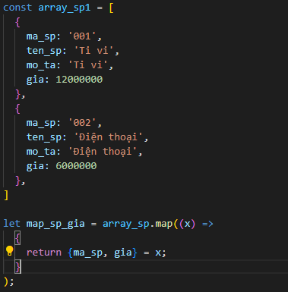
 |  |  | const array_sp = [
 |  |  |  | {
 |  |  |  |  | ma_sp: '001',
 |  |  |  |  | ten_sp: 'Ti vi',
 |  |  |  |  | mo_ta: 'Ti vi',
 |  |  |  |  | gia: 12000000
 |  |  |  | },
 |  |  |  | {
 |  |  |  |  | ma_sp: '002',
 |  |  |  |  | ten_sp: 'Điện thoại',
 |  |  |  |  | mo_ta: 'Điện thoại',
 |  |  |  |  | gia: 6000000
 |  |  |  | },
 |  |  | ]

 |  |  | let map_sp_gia = array_sp.map((x) =>
 |  |  |  | {
 |  |  |  |  | return {ma_sp, gia} = x;
 |  |  |  | }
 |  |  | );

 | b. Join()

join

 | Ý nghĩa | Tạo một chuỗi mới từ mảng ban đầu

 | Cú pháp

 |  | join()
 |  | join(separator)

 |  | Trong đó
 |  |  | separator | Ký tự liên kết các phần tử trong mảng
 |  |  | thisArg | Tham số bổ sung dành cho built-in fn

 |  | VD | Đưa thông tin ti vi được quản lý trên array thành 1 chuỗi

 |  |  | const tv = ['VA001', 'ti vi 24 inch phẳng', 'Giảm giá'];
 |  |  | const tv_title = tv.join('-');

 | c. Filter()

filter

 | Ý nghĩa | Lọc theo điều kiện phần tử mang

 | Cú pháp

 |  | filter(callbackFn)
 |  | filter(callbackFn, thisArg)

 |  | Trong đó
 |  |  | callbackFn | Function callback mô tả điều kiện xử lý cho từng phần tử trong function map
 |  |  | thisArg | Tham số bổ sung dành cho built-in fn

 |  | VD | Loại bỏ một số sản phẩm khỏi một giỏ hàng

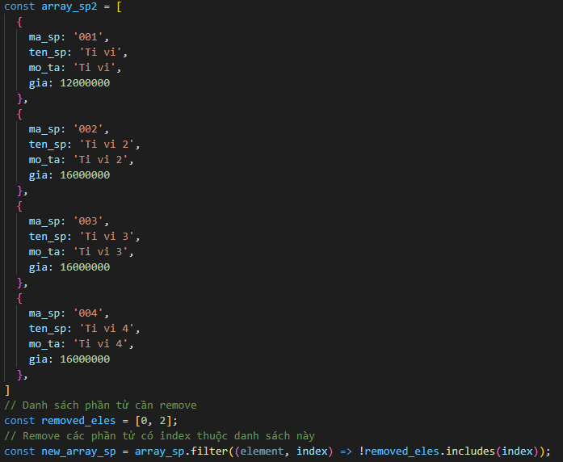
 |  |  | const array_sp = [
 |  |  |  | {
 |  |  |  |  | ma_sp: '001',
 |  |  |  |  | ten_sp: 'Ti vi',
 |  |  |  |  | mo_ta: 'Ti vi',
 |  |  |  |  | gia: 12000000
 |  |  |  | },
 |  |  |  | {
 |  |  |  |  | ma_sp: '002',
 |  |  |  |  | ten_sp: 'Ti vi 2',
 |  |  |  |  | mo_ta: 'Ti vi 2',
 |  |  |  |  | gia: 16000000
 |  |  |  | },
 |  |  |  | {
 |  |  |  |  | ma_sp: '003',
 |  |  |  |  | ten_sp: 'Ti vi 3',
 |  |  |  |  | mo_ta: 'Ti vi 3',
 |  |  |  |  | gia: 16000000
 |  |  |  | },
 |  |  |  | {
 |  |  |  |  | ma_sp: '004',
 |  |  |  |  | ten_sp: 'Ti vi 4',
 |  |  |  |  | mo_ta: 'Ti vi 4',
 |  |  |  |  | gia: 16000000
 |  |  |  | },
 |  |  | ]

 |  |  | const removed_eles = [0, 2];
 |  |  | const new_array_sp = array_sp.filter((element, index) => !removed_eles.includes(index));

 | d. Reduce()

reduce

 | Ý nghĩa | Là một hàm rất quan trọng trong javascript
 |  | Convert toàn bộ các phần tử mảng về một giá trị cụ thể duy nhất

 | Cú pháp

 |  | reduce(callbackFn)
 |  | reduce(callbackFn, initialValue)

 |  | Trong đó
 |  |  | callbackFn | Function callback mô tả điều kiện xử lý cho từng phần tử trong function map
 |  |  |  | Cấu trúc của fn: (previousValue, currentItem) => currentValue
 |  |  |  | Giá trị hiện tại được tính toán bằng giá trị trước đó và phần tử hiện tại của mảng
 |  |  | thisArg | Tham số bổ sung dành cho built-in fn

 |  | VD | Tính tổng số tiền của tất cả sản phẩm trong giỏ hàng
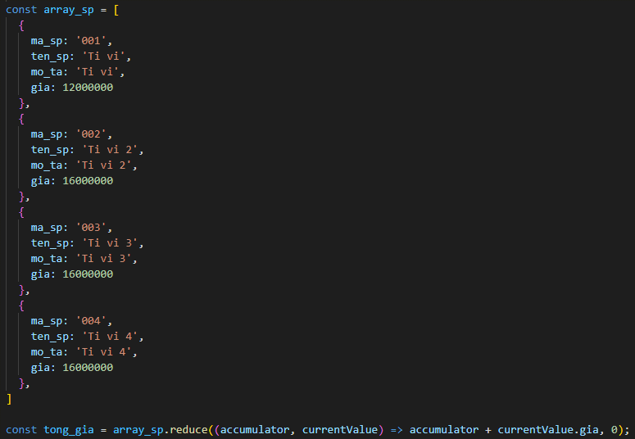
 |  |  | const array_sp = [
 |  |  |  | {
 |  |  |  |  | ma_sp: '001',
 |  |  |  |  | ten_sp: 'Ti vi',
 |  |  |  |  | mo_ta: 'Ti vi',
 |  |  |  |  | gia: 12000000
 |  |  |  | },
 |  |  |  | {
 |  |  |  |  | ma_sp: '002',
 |  |  |  |  | ten_sp: 'Ti vi 2',
 |  |  |  |  | mo_ta: 'Ti vi 2',
 |  |  |  |  | gia: 16000000
 |  |  |  | },
 |  |  |  | {
 |  |  |  |  | ma_sp: '003',
 |  |  |  |  | ten_sp: 'Ti vi 3',
 |  |  |  |  | mo_ta: 'Ti vi 3',
 |  |  |  |  | gia: 16000000
 |  |  |  | },
 |  |  |  | {
 |  |  |  |  | ma_sp: '004',
 |  |  |  |  | ten_sp: 'Ti vi 4',
 |  |  |  |  | mo_ta: 'Ti vi 4',
 |  |  |  |  | gia: 16000000
 |  |  |  | },
 |  |  | ]

 |  |  | const tong_gia = array_sp.reduce((accumulator, currentValue) => accumulator + currentValue.gia, 0);

 |  | VD | Convert tổng data các mảng lưu thông tin id hạng mục - giá trị thành đối tượng khu vực

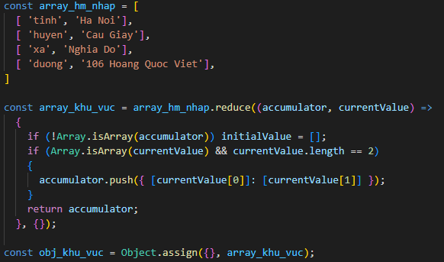
 |  |  | const array_hm_nhap = [
 |  |  |  | [ 'tinh', 'Ha Noi'],
 |  |  |  | [ 'huyen', 'Cau Giay'],
 |  |  |  | [ 'xa', 'Nghia Do'],
 |  |  |  | [ 'duong', '106 Hoang Quoc Viet'],
 |  |  | ]

 |  |  | const array_khu_vuc = array_hm_nhap.reduce((accumulator, currentValue) =>
 |  |  |  | {
 |  |  |  |  | if (!Array.isArray(accumulator)) initialValue = [];
 |  |  |  |  | if (Array.isArray(currentValue) && currentValue.length == 2)
 |  |  |  |  | {
 |  |  |  |  |  | accumulator.push({ [currentValue[0]]: [currentValue[1]] });
 |  |  |  |  | }
 |  |  |  |  | return accumulator;
 |  |  |  | }, {});

 | Ghi chú

 |  | Các function khác hãy tham khảo thêm trên docs của Javascript

4.Ghi chú

 | - Kiến trúc của Array function/ Object function đều có dạng arrow function
 | - Array function/ Object function là một Declaration function: đối với các hàm được sử dụng, chúng ta chỉ cần nắm được ý nghĩa và cách thức triển khai hàm thay
 | vì cần biết cái hàm đó thực sự làm gì
 | VD: Khi dùng Array.filter, chúng ta biết hàm filter thực hiện chọn lọc các giá trị đầu ra từ các giá trị đầu vào theo mô tả thao tác (predicate), và chúng ta không
 | cần quan tâm hàm filter được triển khai như thế nào
 | - Tất cả các Array function đều có tuân theo nguyên tắc của functional programming mà cụ thể nhất là tính Purity

4.Tham khảo thêm

 | https://developer.mozilla.org/en-US/docs/Web/JavaScript/Reference/Global_Objects/Array
 | https://dev.to/snowiewdev/summary-of-common-javascript-array-methods-o3j

